设计正文
1.天赋系统

 | 1.1 功能设计目的

 |  | 玩家的养成路线之一，主要消耗游戏内的资源

 | 1.2 玩家体验预期

 |  | 提供部分机制向的技能，结合玩家等级的限制来帮助玩家度过卡点
 |  | 提供许多有意思的通用天赋，如果有需要的话，可以供玩家选择

 | 1.3 功能入口
 |  |  |  |  |  |  | 
 |  | 角色页签下的第二个子页签，跟随角色页签解锁、

2. 天赋逻辑

 | 2.1 表格说明

 |  | battle/talent.xlsx 描述天赋的图标和内容展示，以及解锁的技能

 | 2.2 技能处理

 |  | 当技能每次解锁的时候，会根据配置表的attr增加对应的属性
 |  | 根据skill字段解锁对应的技能
 | 2.3 解锁判断

 |  | 类型为1和类型为2的分开判定解锁条件
 |  | 两种类型均为线性解锁
 |  | 解锁上一个天赋且满足等级要求后，即可解锁下一个指定的天赋，
 |  | 解锁需要满足 talent 表的 pre_id 的天赋已解锁,玩家等级满足level, 并且需要花费指定的cost资产

3. 界面

 |  | 界面ID | 界面按钮示意 |  |  |  |  |  | 界面布局 |  | 备注
 |  | 1 |  | 弹出-玩家信息 |  | 弹出-体力购买 | 跳转-充值界面-gem | 跳转-充值界面-coin |  |  |  |  | 图标资源配置读取user_variables中的icon字段。 金色基因读取当前类型为2的待解锁技能的cost所对应item的icon和数量
 |  |  |  |  |  |  |  |  | 基础信息 | 玩家头像、名称、等级
 |  |  |  |  |  |  |  |  |  | 当前经验/升级所需
 |  |  |  |  |  |  |  |  |  | 金色基因、比特币、美钞
 |  | 2 |  | 底部页签切换 |  |  |  |  |  |  | 当页签加载的时候，或者是加载所有页签的红点逻辑的时候，如果有天赋满足下一个等级的天赋的解锁，那么显示可以升级的红点 如果在其他页面消耗资源导致无法升级，在不加载页签的红点逻辑的时候，红点依旧存在 点击天赋后和解锁天赋后，重新根据解锁条件和资源，计算时候显示当前页签的红点
 |  |  |  |  |  |  |  |  | 基础信息 | 页签名称读取多语言表 tag_5_name 通用页签的层级高于天赋内容的层级

 |  | 3 |  | 等级显示 |  |  |  |  |  |  | 点击加号进入天赋列表界面的第一个页签里面
 |  |  | 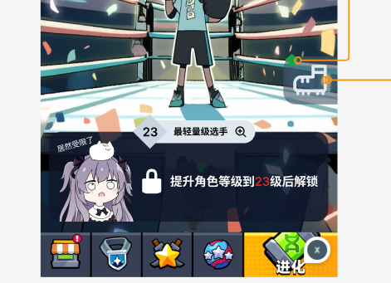 |  |  | 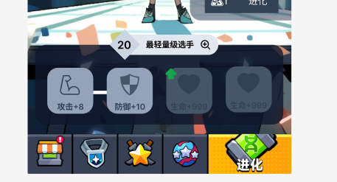 |  |  | 基础信息 | 在左边的图的菱形区域内， 显示 满足已解锁、type为1、id值最大的id所对应的level字段值。 如果均未解锁则显示为1 右侧内容区域： 得到level值字段后关联talent_level表name字段，读取对应的多语言Key。 如果没有则为空字符串

 |  | 4 |  | 等级限制显示 |  |  |  |  |  |  | 如果待解锁的技能，不满足技能解锁条件： 如果玩家没有达到等级上限，那么都会显示图1的文字， 如果达到了等级上限，那么会根据类型的不同，读取对应的多语言文字
 |  |  |  |  | 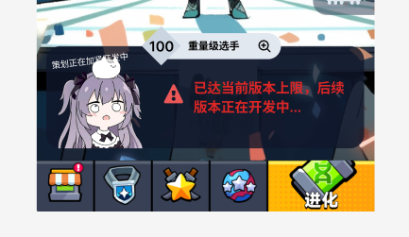 |  |  |  | 基础信息 | 等级限制（左一）文字读取多语言表talent_limit_text 然后用待解锁的，类型为1的，id最大的level的值替换数字{0} 等级上限（左二）读取talent_max_text_1 多语言 左三读取talent_max_text_2 多语言 锁图标和感叹号图标为通用icon

 |  | 5 |  | 天赋1展示 |  |  |  |  |  |  | 如果资源满足解锁下一级技能，那么会展示通用的绿色的向上箭头（） 如果当前等级所有天赋解锁了以后，自动显示下一级天赋 金币图标读取id=3的资产通用图标money_icon 所需金币数量读取对应天赋的cost里面配置的金币数量-当前金币
 |  |  | 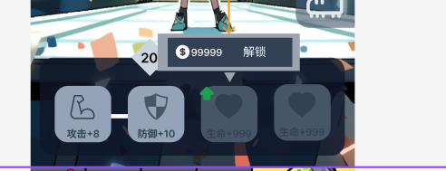 |  |  | 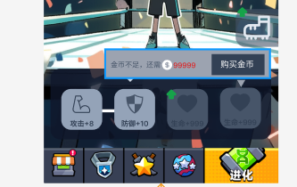 |  |  | 基础信息 | 显示的技能时待解锁技能的对应等级的所有的技能 技能图标 读取对应天赋的icon字段 标题读取对应天赋的name字段， para字段值作为多语言参数。 购买金币 读取common_lack_3_gain_1 解锁 读取talent_attr_unlock 金币不足读取common_lack_3_title拼接，拼接common_demand 已经解锁的技能用白色底框，并且用白线连接 未解锁的技能灰色底框

 |  | 6 |  | 天赋2展示 |  |  |  |  |  |  | 根据cost串读取对应的item表的icon 如果资源满足解锁下一级技能，那么会展示通用的绿色的向上箭头（） 如果当前等级所有天赋解锁了以后，自动显示下一级天赋 金色基因读取当前类型为2的待解锁技能的cost所对应item的icon 所需道具数量读取对应天赋的cost里面配置的道具数量-当前已拥有的道具数量
 |  |  |  | 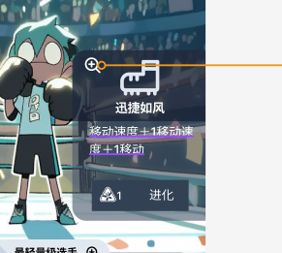 |  | 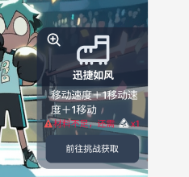 |  |  | 基础信息 | 显示的技能默认为待解锁的，类型为2的技能， 点击左1后展示左二内容 如果不存在待解锁技能，那么显示已解锁的最高级的技能 技能图标读取icon字段 技能名称读取对应天赋的name字段 技能描述读取对应天赋的desc字段 进化读取 talent_skill_unlock 材料不足 读取common_lack_5_title拼接，拼接common_demand 点击【前往挑战获取】后，跳转 挑战 页签 tag_4 多语言文本 goto_tag_4

 |  |  | 
 |  | 7 |  | 页签切换 |  |  |  |  |  |  | 图标内容与5，6相同 技能相关的数字读取 level_limit 字段
 |  |  | 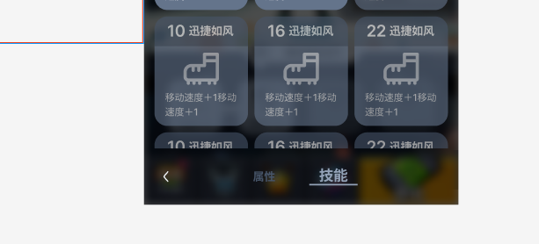 |  |  |  |  |  | 基础信息 | 页签 属性读取 talent_attr_tab 技能读取 talent_skill_tab

 |  | 7 |  | 页签切换
 |  |  | 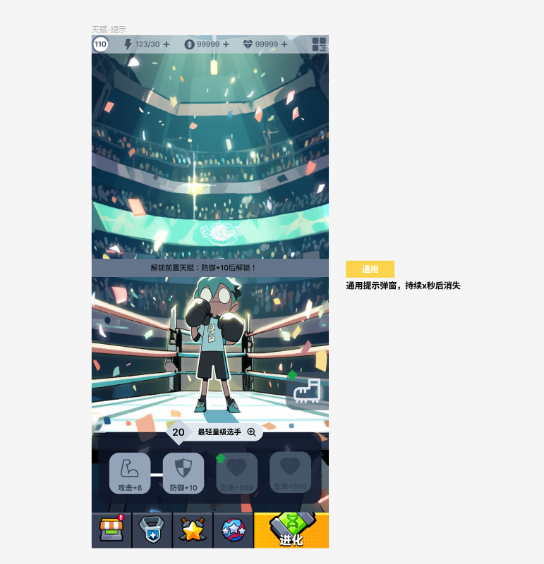 |  |  |  |  |  | 基础信息 | 天赋界面和天赋详情弹板中，当点击的天赋是未解锁的天赋， 而且不是待解锁的天赋的时候， 弹出通用ui 提示 3-3 提示文本多语言 talent_tip_unlock

